Om statistiken
Frågor från media
Presskontakt: 010-788 50 10 press@ivo.se Presstjänsten är bemannad vardagar 8.00-16.30.
Population 98 äldreboenden och 847 patienter/brukare ingick i granskningen
Variabler SÄBO län, kön, ålder, bedömningskategori, misstanke- och provtagningsdatum
Statistiska mått Antal patienter/brukare i olika uppdelningar
Metod och källa Dataunderlaget skapades genom granskning av boendejournaler och primärvårdsjournaler och statistisk analys
Konfidensintervall En konfidensintervall har beräknats för viktiga aggregerade datapunkter för att reflektera en observerad sensitivitet i journalerna

Tabeller
1. Fördelning regioner
2. Fördelning ålder kön
3. Bedömningskategori
4. Bedömningskategori över tid

Fördelning regioner
Granskningsöversikt
Antal granskade patienter/brukare och SÄBOs per region

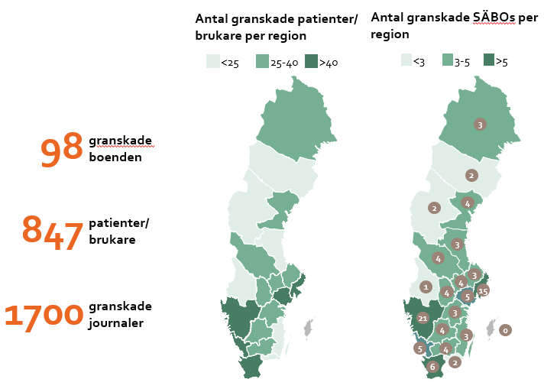
 | Antal patienter/ brukare | Antal granskade SÄBOs
Region
Blekinge | 12 | 2
Dalarna | 34 | 4
Gävleborg | 22 | 3
Halland | 43 | 5
Jämtland-Härjedalen | 9 | 2
Jönköpings län | 29 | 4
Kalmar län | 18 | 3
Kronoberg | 40 | 4
Norrbotten | 26 | 3
Örebro län | 38 | 4
Östergötland | 28 | 3
Skåne | 48 | 6
Sörmland | 48 | 5
Stockholm | 152 | 15
Uppsala | 30 | 3
Värmland | 8 | 1
Västerbotten | 9 | 2
Västernorrland | 37 | 4
Västmanland | 37 | 4
Västra Götaland | 179 | 21
Gotland | 0 | 0
Sverige totalt | 847 | 98

Källa: Journalgranskningen IVO

Fördelning ålder kön
Övergripande statistik för patienter och brukare som ingår i journalgranskningen
Patienter/brukare i journalgranskningen per ålder och kön
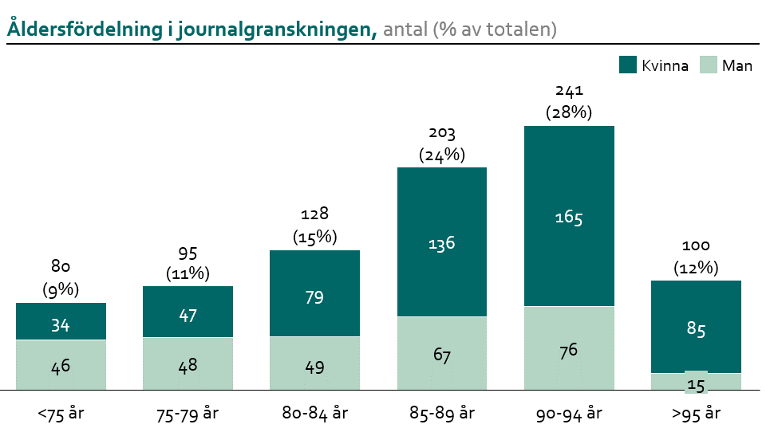
 | Totalt |  | Män |  | Kvinnor
 | Antal | % | Antal | % | Antal | %
Antal patienter/brukare | 847 | 100 | 301 | 100.0 | 546 | 100.0
Ålder
<75 år | 80 | 9.4% | 46 | 15.3% | 34 | 6.2%
75-79 år | 95 | 11.2% | 48 | 15.9% | 47 | 8.6%
80-84 år | 128 | 15.1% | 49 | 16.3% | 79 | 14.5%
85-89 år | 203 | 24.0% | 67 | 22.3% | 136 | 24.9%
90-94 år | 241 | 28.5% | 76 | 25.2% | 165 | 30.2%
> 95 år | 100 | 11.8% | 15 | 5.0% | 85 | 15.6%
Källa: Journalgranskningen, IVO

Bedömningskategori
Bedömningskategori
Fördelning av alla patienter/brukare i journalgranskningen
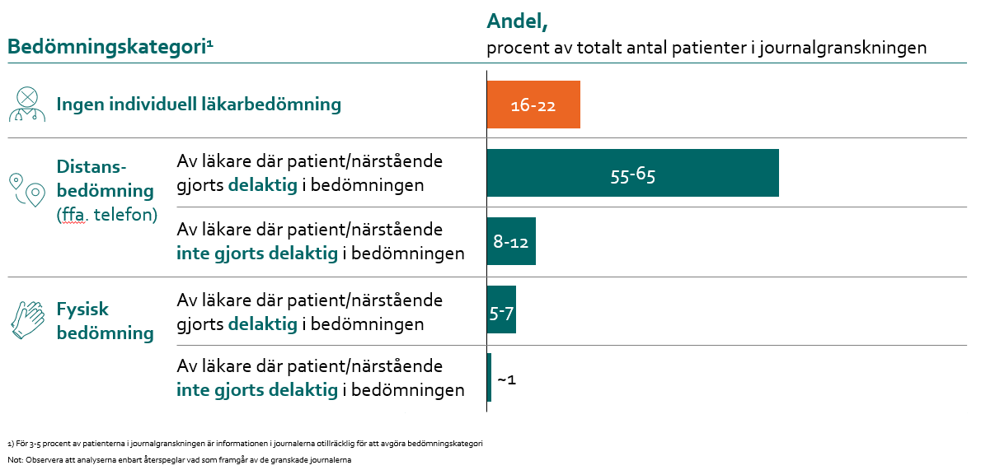
 | Andel, %
Bedömningskategori | lägre konfidensvärde | högre konfidensvärde
1 Ingen individuell läkarbedömning* | 16% | 22%
2 Distansbedömning med delaktighet** | 55% | 65%
3 Distansbedömning utan delaktighet** | 8% | 12%
4 Fysisk bedömning med delaktighet | 5% | 7%
5 Fysisk bedömning utan delaktighet | 1% | 1%
6 Otillräcklig information | 3% | 5%
Total antal patienter/brukare | 847

Källa: Journalgranskningen IVO
Observera att analyserna enbart återspeglar vad som framgår i dokumentationen och inte nödvändigtvis vilka bedömningar/behandlingar/risker som skett i verkligheten
*) 60% av patienter/brukare som inte fick individuell läkarbedömning enligt dokumentationen har istället fått bedömning av sjuksköterska
**) Distansbedömning avser i nästan alla fall telefonkontakt mellan läkare och sjuksköterska

Bedömningskategori över tid
Bedömningskategori över tid
Fördelning av alla patienter/brukare enligt journalgranskning, över tid

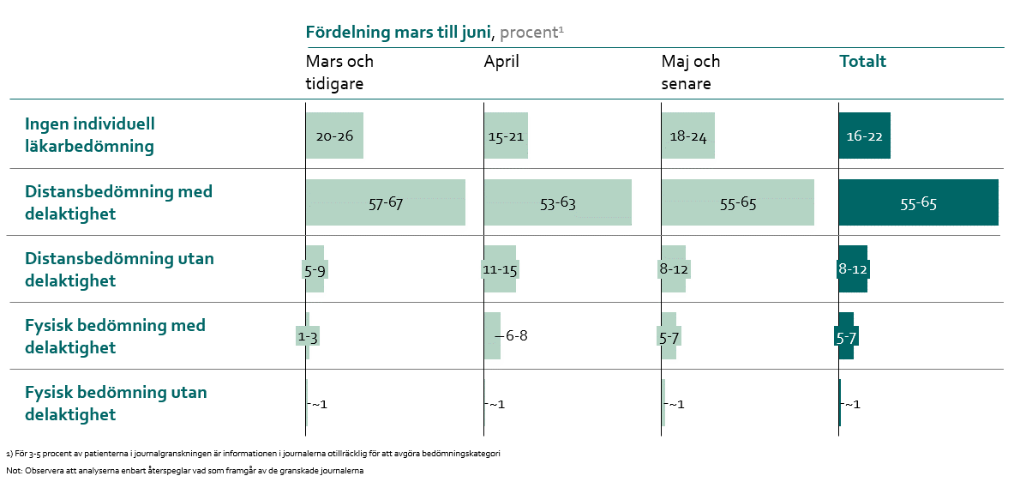
 | Andel, %
 | Mars och tidigare |  | April |  | Maj och senare |  | Total
Bedömningskategori | lägre konfidensvärde | högre konfidensvärde | lägre konfidensvärde | högre konfidensvärde | lägre konfidensvärde | högre konfidensvärde | lägre konfidensvärde | högre konfidensvärde
1 Ingen individuell läkarbedömning* | 20% | 26% | 15% | 21% | 18% | 24% | 16% | 22%
2 Distansbedömning med delaktighet** | 57% | 67% | 53% | 63% | 55% | 65% | 55% | 65%
3 Distansbedömning utan delaktighet** | 5% | 9% | 11% | 15% | 8% | 12% | 8% | 12%
4 Fysisk bedömning med delaktighet | 1% | 3% | 6% | 8% | 5% | 7% | 5% | 7%
5 Fysisk bedömning utan delaktighet | 1% | 1% | 1% | 1% | 1% | 1% | 1% | 1%
6 Otillräcklig information | 4% | 6% | 3% | 5% | 2% | 3% | 3% | 5%

Källa: Journalgranskningen IVO
Observera att analyserna enbart återspeglar vad som framgår i dokumentationen och inte nödvändigtvis vilka bedömningar/behandlingar/risker som skett i verkligheten
*) 60% av patienter/brukare som inte fick individuell läkarbedömning enligt dokumentationen har istället fått bedömning av sjuksköterska
**) Distansbedömning avser i nästan alla fall telefonkontakt mellan läkare och sjuksköterska
Tabellen omfattar inte alla patienter/brukare p.g.a. saknande datum av covid-19 misstanke

